Readme
названиe колонки | Описание
uid | ID материала | uid
type | тип сечения
geo_type | Референс на геометрию (Frame, Stringer, etc.)
area, Iyy, Izz, Iyz, J | Площать, Моменты инерции в центре тяжести, Момент инерции на кручение
alpha, Imax, Imin | Угол между главными и нейтральными осями, Моменты инерции относительно нейтральных осей
comment | Поле для указания полезного комментария

 | поля обязательные для указания
 | поля которые можно указать после при внесении изменений в БД
 | необязательное поле

 | Основные правила заполнения и типичные ошибки
1 | Правила для нумерации элемента - Правила в разработке
2 | Допускается заводить характеристики сечений в традиционном виде шпангоут vs стрингер, где каждый параметр находится на отдельном листе. Однако это кажется нецелосообразным. Предлагается использовать формат csv. Необходимо сохранить в csv формате лист section_properties c разделителем ",". Проверьте, что разделитель не изменился настройками системы при сохранении файла, открыв его в текстовым редактором.
3 | Рекомендуется создавать данный файл с помощью сервисов: - Расчет поперечных сейчений (используя образмеренные сечения из БД); - Создать карту id ( для исключения повторяющихся свойств и создания карты id, которую впоследствии можно использовать для создания свойств элементов).
4 | Рекомендуется сохранить лист uid (мэппинг id свойств) в таблицу Section Properties Map в БД.

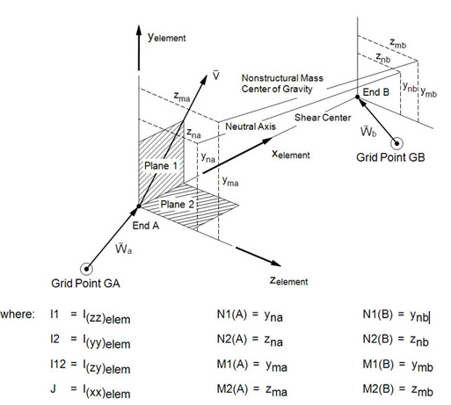

Параметры не используются и не внесены в БД

